Sheet1
1

 |  | confirm放到最左面

2 | 点了confirm以后，希望画面往下移，能够显示出完整的图

3
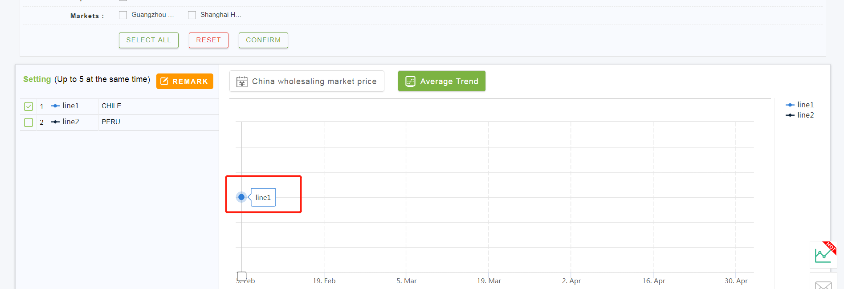

 |  | 趋势图里显示国家，不要显示LINEXX

